상품제안서
코지 이중진공 뚜껑 핸드머그 460ml | 상품코드: S37054

 |  |  |  |  |  | 02-713-8555 | www.synergygift.co.kr
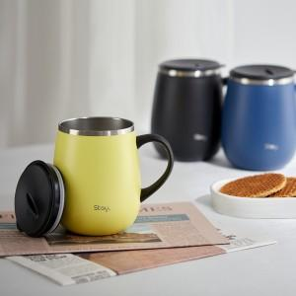 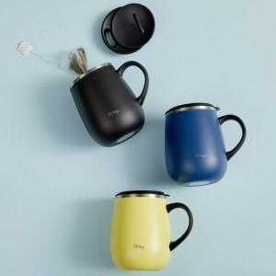 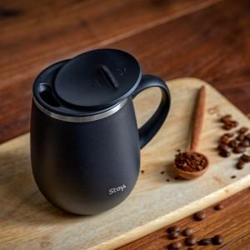

【상세/제작정보】 | <p>※100개 미만 포장지포장시 최소수량 미만 포장비 발생됩니다.</p>

【인쇄/포장옵션】 | 실크, 레이저 / 포장지포장

【공급단가】 | 수량 | 50~ | 100~ | 500~ | 1,000~
*VAT별도 | 단가 | 12,300원 | 11,900원 | 11,200원 | 11,000원

【상품 URL】 | https://www.synergygift.co.kr:443/src/goods_detail.php?gdno=37054

